Día 1
 | Daily GESTOCK

Nombre del Scrum Master |  | María Paula Cárdenas Bonilla
Hora de inicio | 1:05 PM |  | Hora de finalización | 5:00 PM
Día 1 | Aspecto | Juan Vasquez | Paula Cárdenas | Julian Murillo | Integrante 4 | Integrante 5
 | ¿Qué hice ayer ?
 | ¿Qué voy a hacer hoy? | Inicio de backend del inicio de sesion | Inicio de frontend inicio de sesion | Inicio de la base de datos
 | ¿Tengo algún bloqueo? | Ninguna | Ninguna | Ninguna
 | Foto grupal | 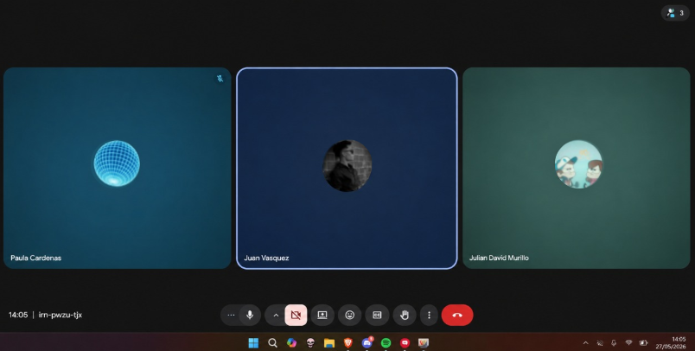

Nombre del Scrum Master |  | Juan Esteban Vasquez Ordoñez
Hora de inicio | 3:30 PM |  | Hora de finalización | 6:00 PM
Día 2 | Aspecto | Juan Vasquez | Paula Cárdenas | Julian Murillo | Integrante 4 | Integrante 5
 | ¿Qué hice ayer ? | backend del inicio de sesion | frontend inicio de sesion | Primer scrip de la base de datos
 | ¿Qué voy a hacer hoy? | Implementar eventos de clik a botones en inicio de sesion | Implementar botones y colores a el inicio de sesion | Implementar entradas y salidas a la base de datos
 | ¿Tengo algún bloqueo? | Ninguna | Dudas de que colores usar | Ninguna
 | 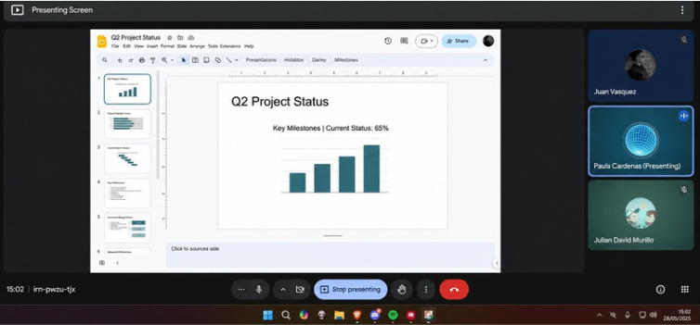 Foto grupal

Nombre del Scrum Master |  | Julian David Murillo Puentes
Hora de inicio | 1:00 PM |  | Hora de finalización | 3:00 PM
Dia 3 | Aspecto | Juan Vasquez | Paula Cárdenas | Julian Murillo | Integrante 4 | Integrante 5
 | ¿Qué hice ayer ? | Implementar eventos de clik a botones en inicio de sesion | Implementar botones y colores a el inicio de sesion | Implementar entradas y salidas a la base de datos
 | ¿Qué voy a hacer hoy? | Inicio backend de registro | Inicio frontend de registro | Terminar las relaciones en la base de datos
 | ¿Tengo algún bloqueo? | Ningua | Ninguna | Dudas de relaciones en la base de datos
 | Foto grupal | 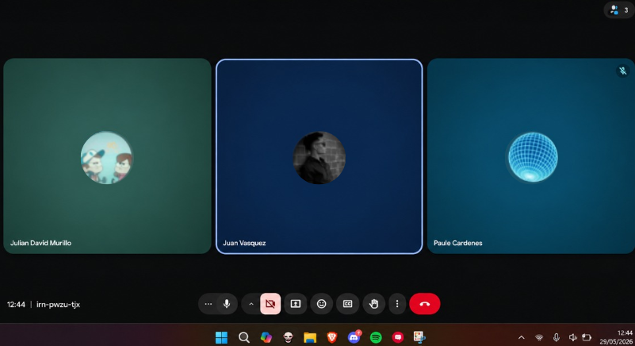

Nombre del Scrum Master |  | María Paula Cárdenas Bonilla
Hora de inicio | 1:05 PM |  | Hora de finalización | 5:00 PM
Día 4 | Aspecto | Juan Vasquez | Paula Cárdenas | Julian Murillo | Integrante 4 | Integrante 5
 | ¿Qué hice ayer ? | Inicio backend de registro | Inicio frontend de registro | Terminar las relaciones en la base de datos
 | ¿Qué voy a hacer hoy? | Verificación de stock | Seguridad y validación de requisitos | Diseñar modulo de productos
 | ¿Tengo algún bloqueo? | Ninguna | Ninguna | Ninguna
 | Foto grupal | 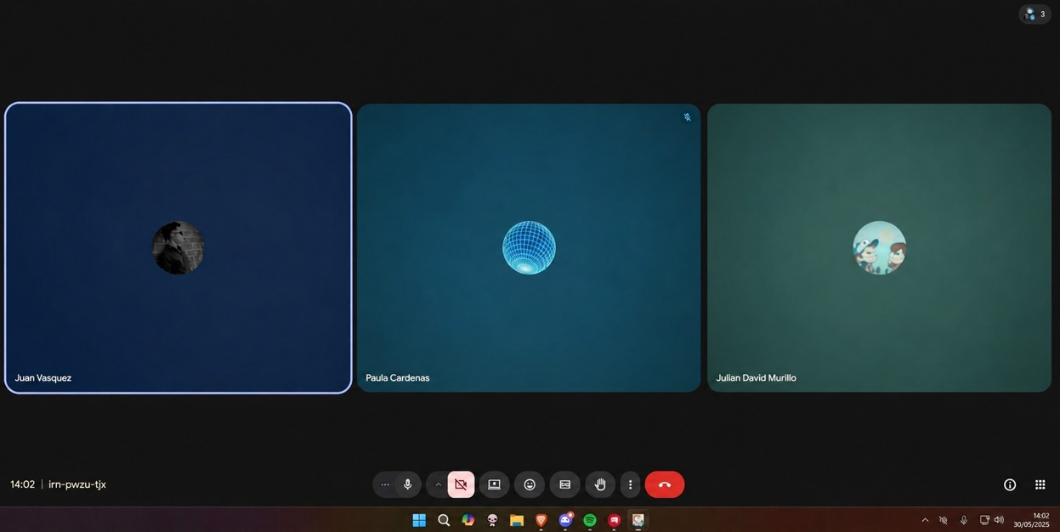

Nombre del Scrum Master |  | Juan Esteban Vasquez Ordoñez
Hora de inicio | 3:30 PM |  | Hora de finalización | 6:00 PM
Día 5 | Aspecto | Juan Vasquez | Paula Cárdenas | Julian Murillo | Integrante 4 | Integrante 5
 | ¿Qué hice ayer ? | Verificación de stock | Seguridad y validación de requisitos | Diseñar modulo de productos
 | ¿Qué voy a hacer hoy? | Conectar el login con el backend | Conectar el inicio de sesion con el backend | Conectar la base de datos con el backend
 | ¿Tengo algún bloqueo? | No saver muy bien como conectar el login a el backend | No saver como conectar el inicio de sesion con el backend | no saver como conectar la base de datos con el backend
 | 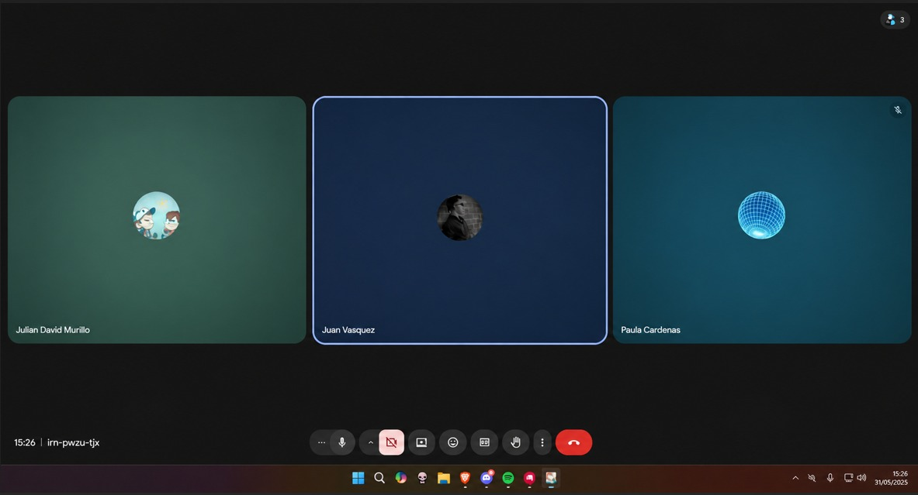 Foto grupal

